Ex6-005
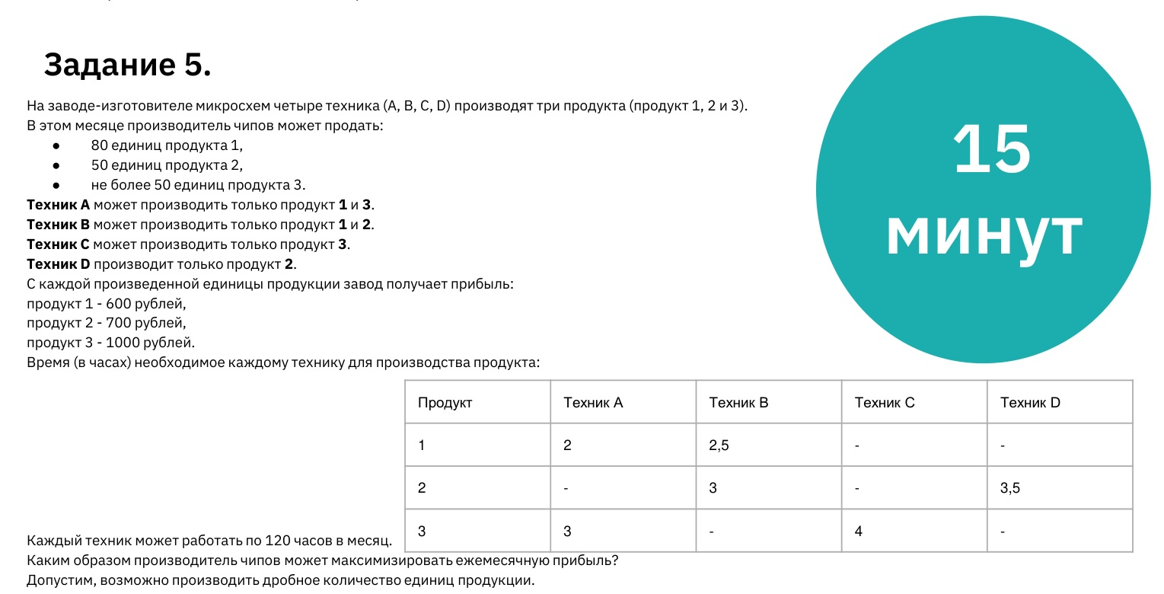
Время на изготовление продукта
Продукт | Техник A | Техник B | Техник C | Техник D | Количество часов |  |  |  |  |  | Доход | 3,113.33 ₽
1 | 2 | 2.5 |  |  | Продукт | Техник A | Техник B | Техник C | Техник D
2 |  | 3 |  | 3.5 | 1 | 2 | 2 | 0 | 0
3 | 3 |  | 4 |  | 2 | 0 | 2 | 0 | 2
Ограничения |  |  | Продукт | Цена | 3 | 2 | 0 | 2 | 0
Продукт 1 = 80 |  |  | 1 | 600.00 ₽ | Итог | 4 | 4 | 2 | 2
Продукт 2 = 50 |  |  | 2 | 700.00 ₽ | Количество единиц продукта
Продукт 3 <= 50 |  |  | 3 | 1,000.00 ₽ | Продукт | Техник A | Техник B | Техник C | Техник D | Итог
Время работы техника <=120 |  |  |  |  | 1 | 1 | 0.8 | 0 | 0 | 1.80
 |  |  |  |  | 2 | 0 | 0.66666666667 | 0 | 0.57142857143 | 1.24
 |  |  |  |  | 3 | 0.66666666667 | 0 | 0.5 | 0 | 1.17

